ＰＣ
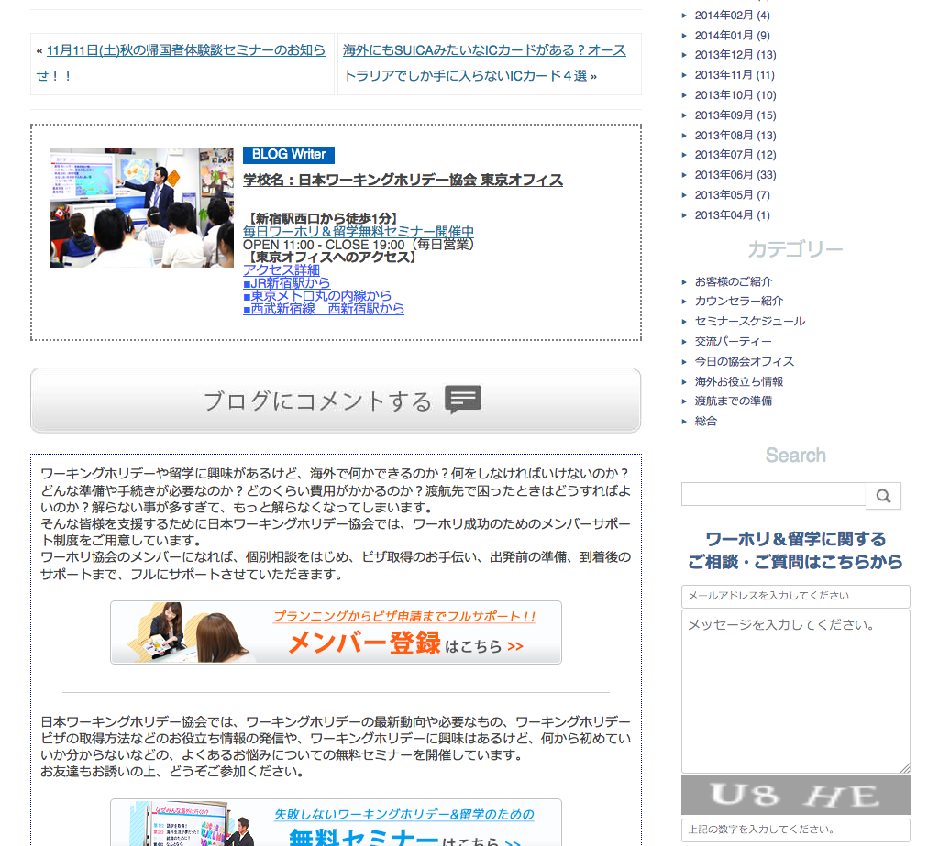
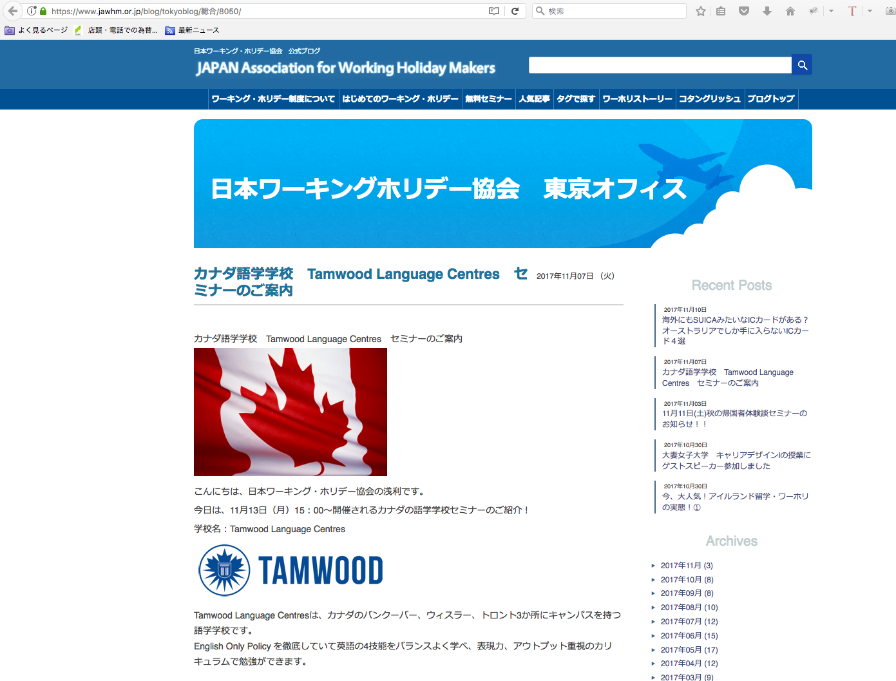

ブログの記事ページ
Trang bài viết Blog

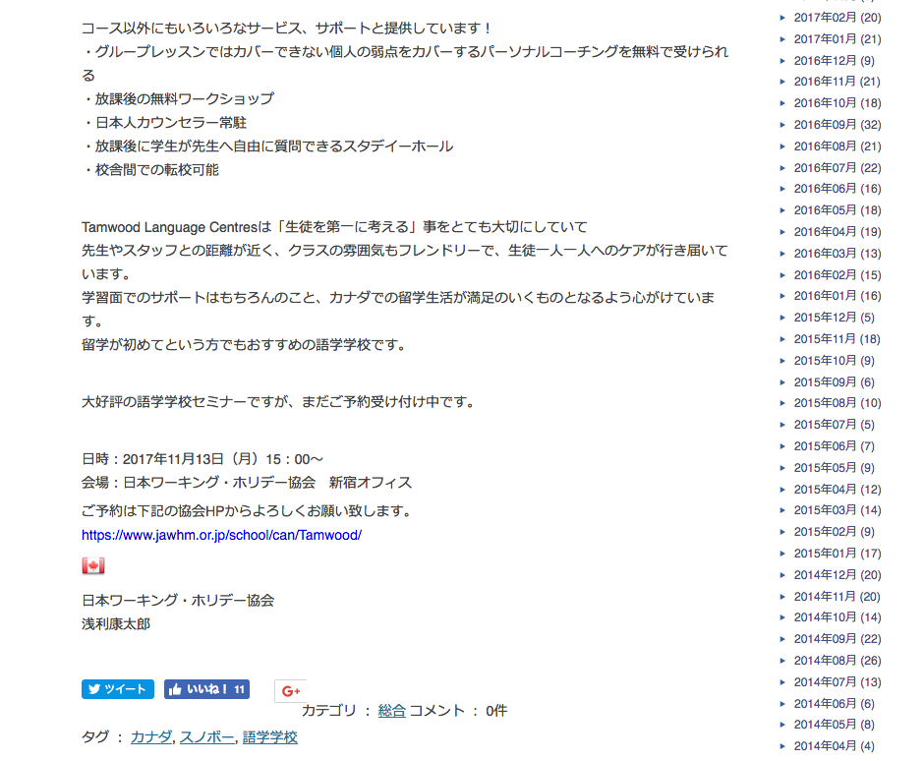

「カナダ」タグが、ある。
Có thẻ canada

カナダの情報をもっと詳しく
「カナダ」のタグが、ブログに設定されている場合に、カナダに関するリンクを表示する。
Trong trường hợp thẻ Canada "được hiển thị trên blog, thì liên kết liên quan đến Canada được hiển thị.
表示内容や、リンク先は、
https://www.jawhm.or.jp/country/
と同じ。Nội dung hiển thị và địa điểm liên kết là giống nhau
Nội dung hiển thị và địa điểm liên kết là giống nhau

ＳＰ
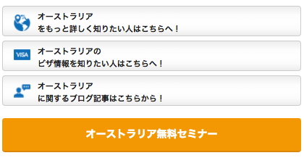
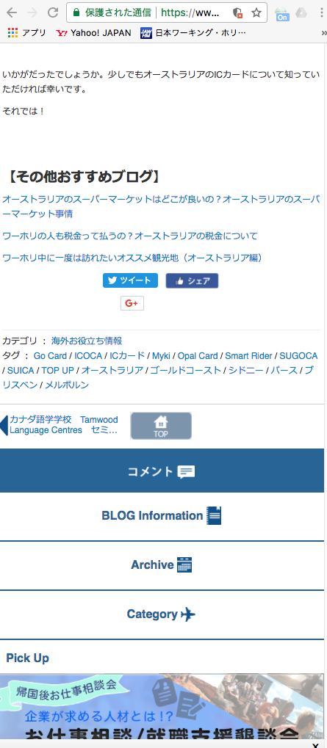

「オーストラリア」タグが、ある。

オーストラリアの情報をもっと詳しく
「オーストラリア」のタグが、ブログに設定されている場合に、オーストラリアに関するリンクを表示する。
表示内容や、リンク先は、
https://www.jawhm.or.jp/country/
と同じ。

